手順書
操作手順書 |  |  |  |  | 作成日時：2019/12/18-15:18:09

 | １．操作環境

 |  |  | シナリオファイル名 | C:\Users\Administrator\Desktop\動作確認手順\受注データ削除ツール.winsnr

 | ２．操作手順

 |  | ２．１．シナリオ：受注データ削除ツール
 |  |  | ２．１．１．[受注登録 ]ウィンドウ - [受注登録]ウィンドウ |  |  | 確認日 | 結果
 |  |  | 画面 | 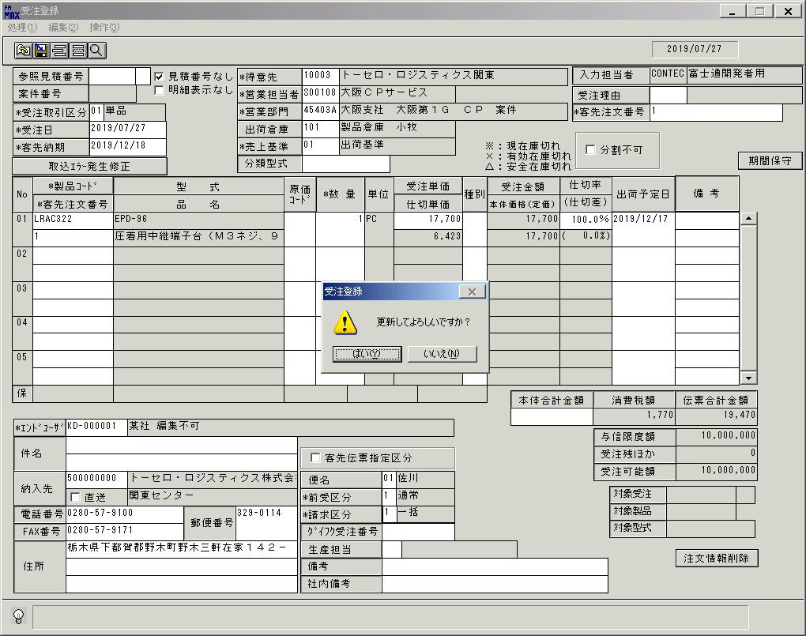
 |  |  | 操作内容 | 上記のように新規で受注を登録します。

 |  |  | ２．１．２．[受注登録 ]ウィンドウ - [受注登録 ]ウィンドウ |  |  | 確認日 | 結果
 |  |  | 画面 | 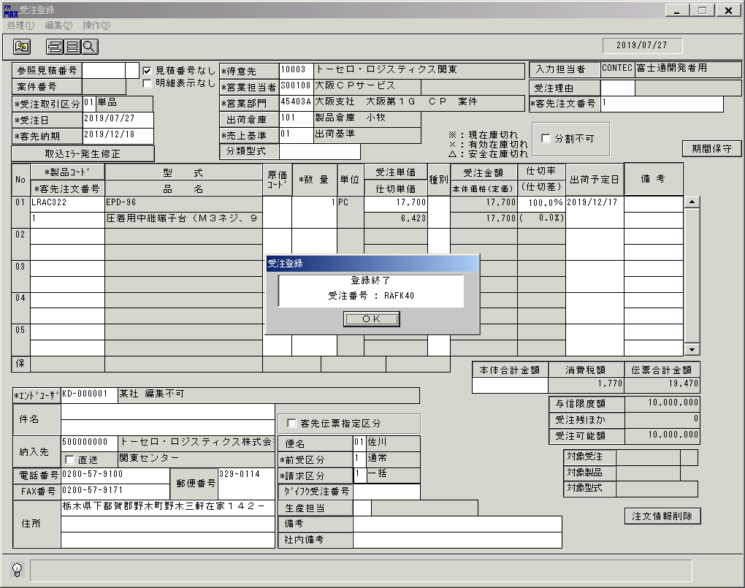
 |  |  | 操作内容 | 受注登録したデータを「データ確認」シートに受注データ削除ツール実行前後が比較できるように退避します。

 |  |  | ２．１．３．[ammfm01 - リモート デスクトップ接続]ウィンドウ - [Input Capture Window]ウィンドウ |  |  | 確認日 | 結果
 |  |  | 画面 | 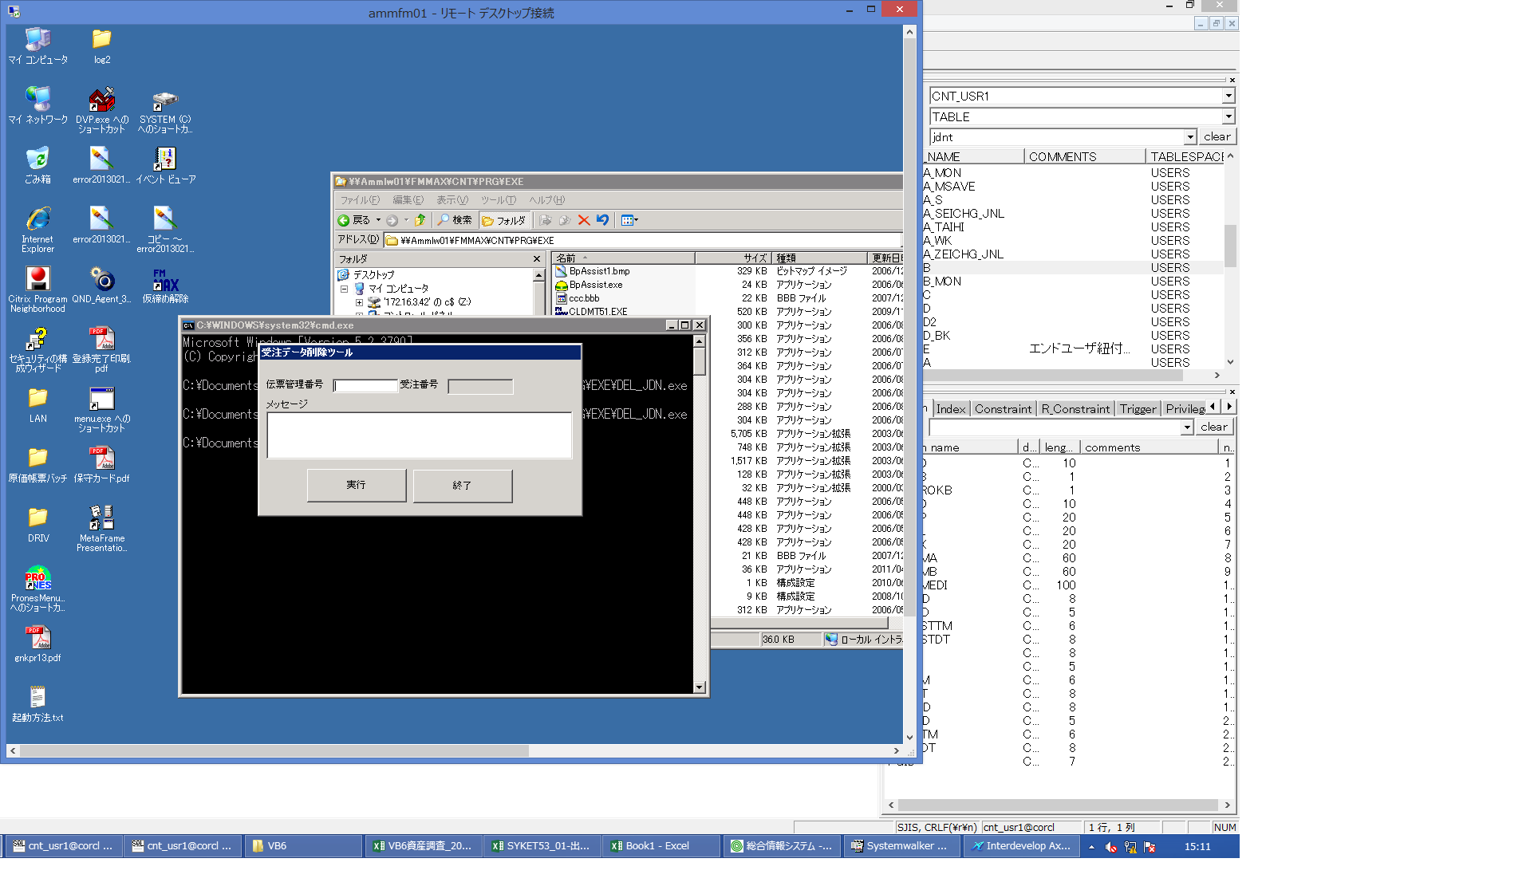
 |  |  | 操作内容 | 受注データ削除ツールを起動します。コマンド実行「\\ammlw01\c$\FMMAX\CNT\PRG\EXE\DEL_JDN.exe」

 |  |  | ２．１．４．[ammfm01 - リモート デスクトップ接続]ウィンドウ - [Input Capture Window]ウィンドウ |  |  | 確認日 | 結果
 |  |  | 画面 | 
 |  |  | 操作内容 | 手順「２．１．１」、手順「２．１．２」で登録した受注の伝票管理番号を入力します。

 |  |  | ２．１．５．[ammfm01 - リモート デスクトップ接続]ウィンドウ - [Input Capture Window]ウィンドウ |  |  | 確認日 | 結果
 |  |  | 画面 | 
 |  |  | 操作内容 | 「実行」ボタンをクリックします。

 |  |  | ２．１．６．[ammfm01 - リモート デスクトップ接続]ウィンドウ - [Input Capture Window]ウィンドウ |  |  | 確認日 | 結果
 |  |  | 画面 | 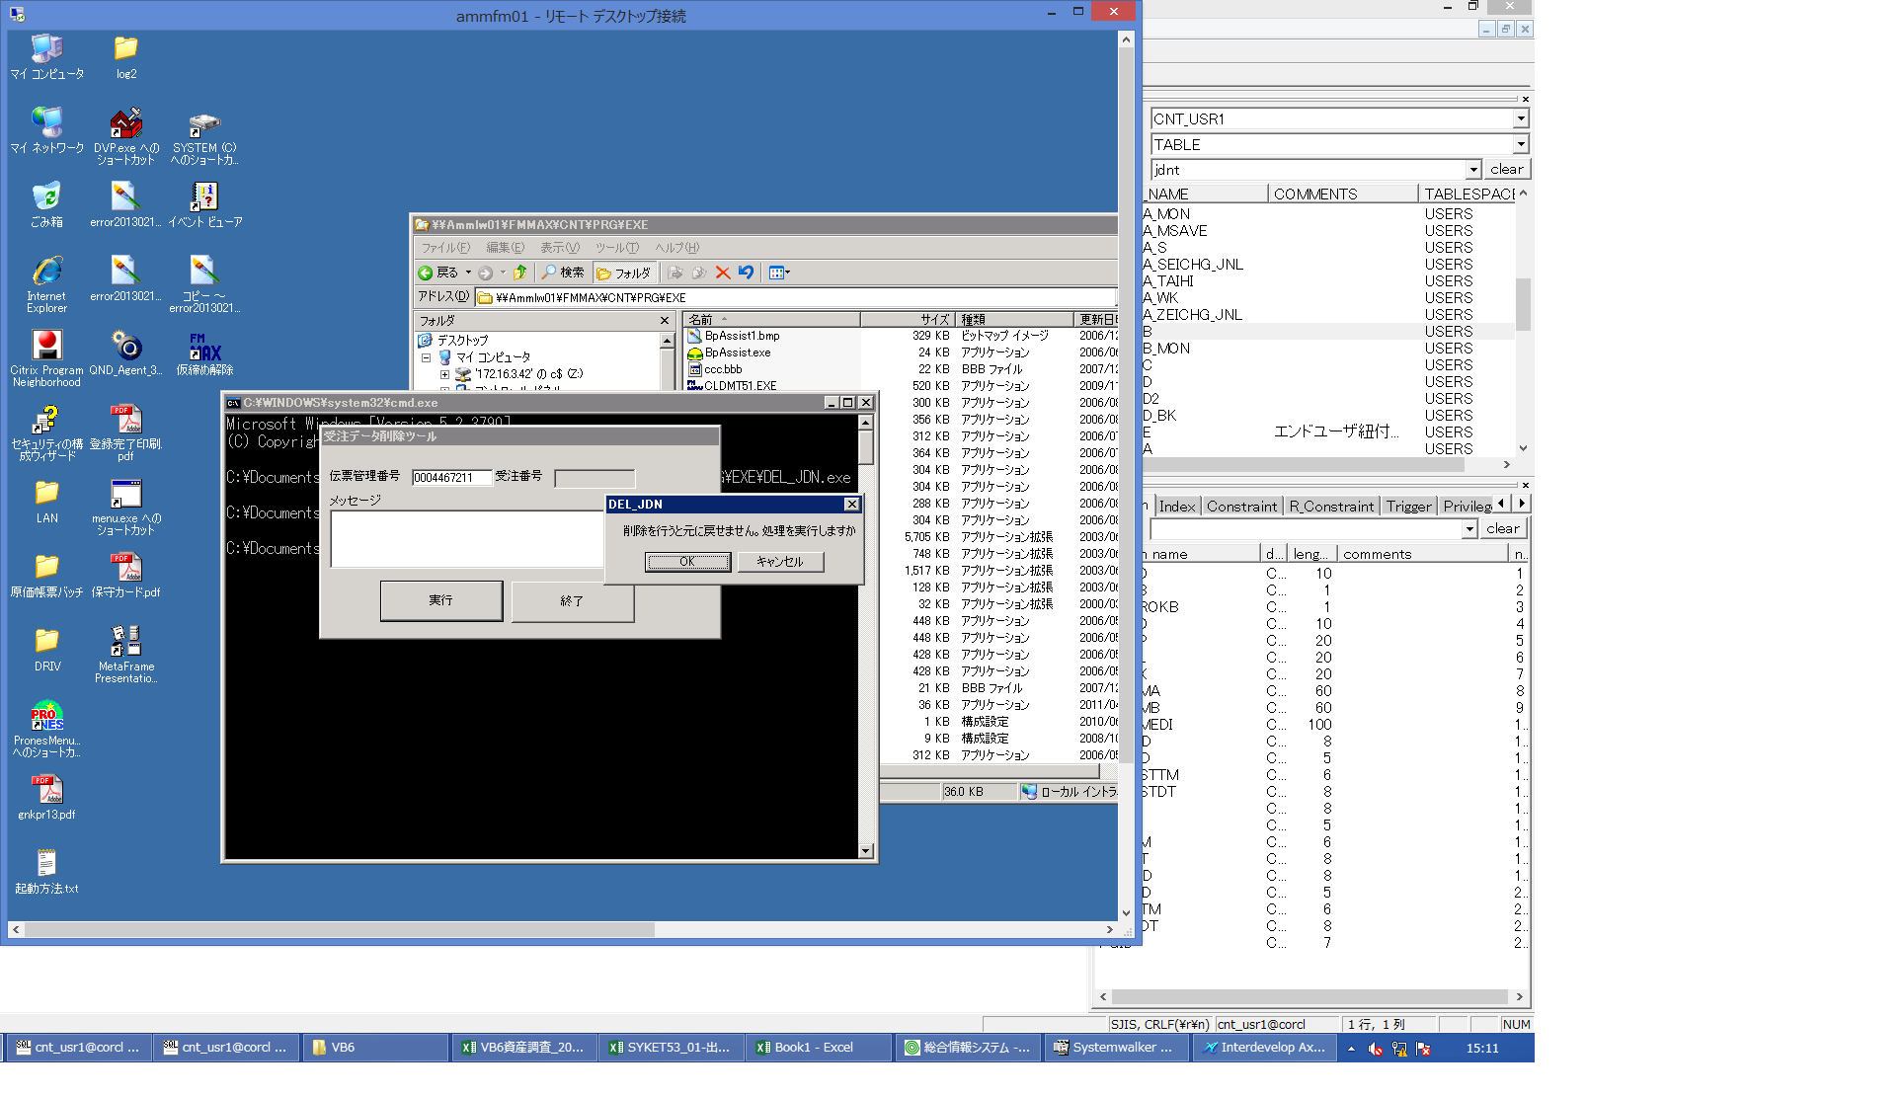
 |  |  | 操作内容 | 「OK」ボタンをクリックします。

 |  |  | ２．１．７．[ammfm01 - リモート デスクトップ接続]ウィンドウ - [Input Capture Window]ウィンドウ |  |  | 確認日 | 結果
 |  |  | 画面 | 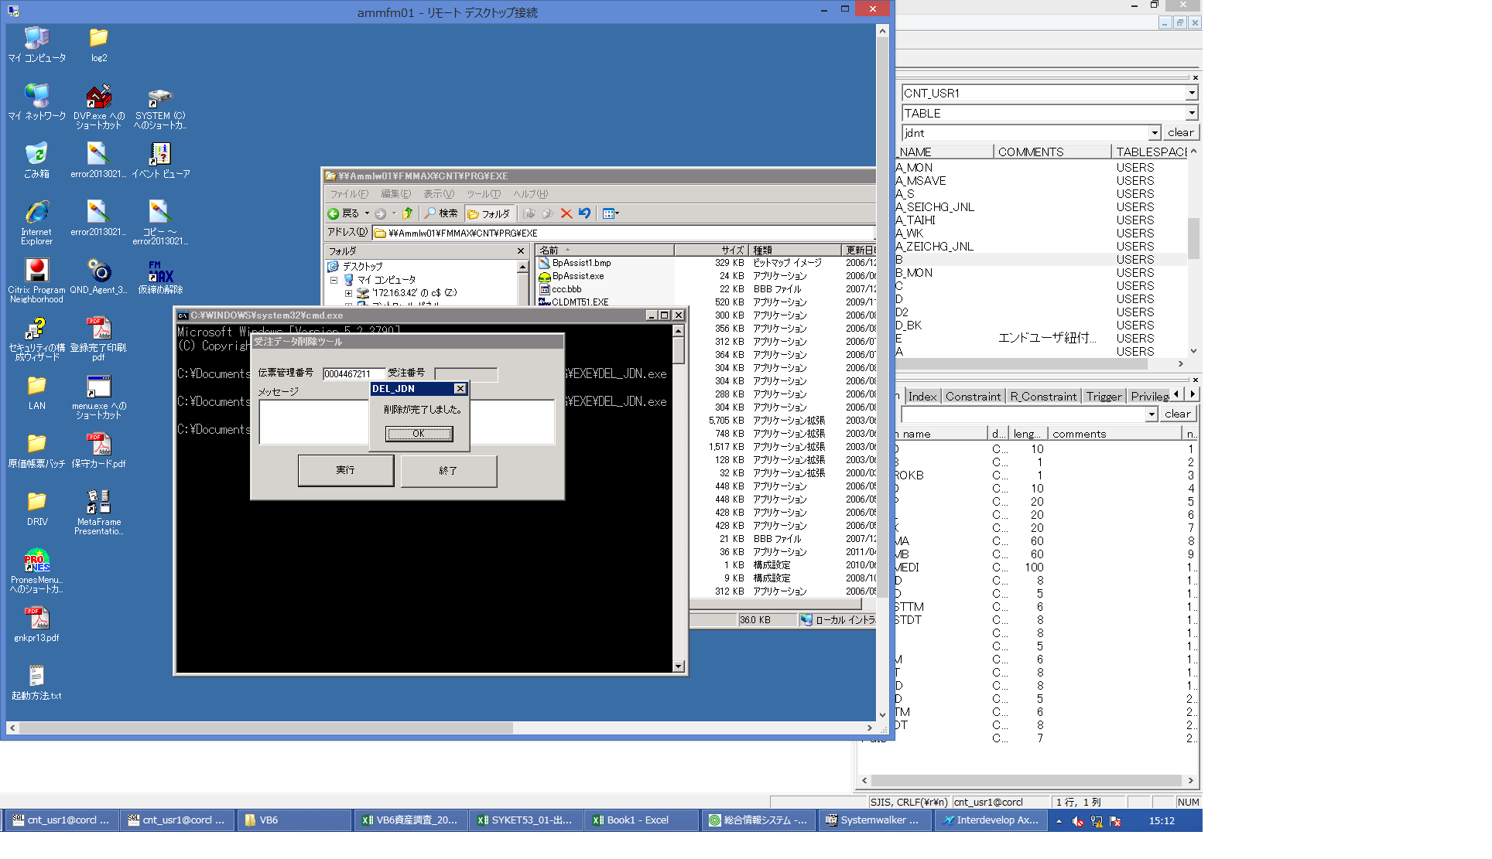
 |  |  | 操作内容 | 「OK」ボタンをクリックします。受注データ削除ツール実行後、受注データが物理削除されていることを確認し、「データ確認」シートに記載します。

 |  |  | ２．１．８．[ammfm01 - リモート デスクトップ接続]ウィンドウ - [Input Capture Window]ウィンドウ |  |  | 確認日 | 結果
 |  |  | 画面 | 
 |  |  | 操作内容 | 「終了」ボタンをクリックします。

画面(受注データ削除ツール)
画面項目説明 |  |  |  | ユーザ名：㈱コンテック殿 |  |  |  |  |  |  | ｼｽﾃﾑ名：新総合情報システム |  |  |  |  | ﾌﾟﾛｾｽID/名：販売システム |  | 作成日:２０１０年０６月２３日
 |  |  |  |  |  |  |  |  |  |  | ｼﾞｮﾌﾞID/名： |  |  |  |  | ﾌﾟﾛｸﾞﾗﾑID/名：DEL_JDN/受注データ削除ツール |  | 作成者：FKS)稲葉

 | 【画面項目説明】 |  | 画面名：受注データ削除ツール |  |  |  |  |  |  |  |  |  | FormID：DEL_JDN |  | ＴＯＫ
 |  |  |  |  |  |  |  |  |  |  |  |  |  |  | 権限
 | № | 入出力項目名 |  |  | 入力 |  | 表示 | 属性 | 表示桁 | 入力桁 | レ | データソース |  | 項目名(初期値） |  |  | 項目説明
 |  |  |  |  | 必須 | 任意

 | 1 | 伝票管理番号 |  |  | ○ |  |  | X | 10 | 10
 | 2 | 受注番号 |  |  |  |  | ○ | X | 10 |  |  | 受注見出トラン |  | 受注番号
 | 3 | メッセージ |  |  |  |  | ○ | NX | 999

起動元EXE
システム情報
制御ファイル
データファイル
起動先EXE

